CUSTO
PRODUTOS | SHOPEE | ML1 | ML 2 | WHATS
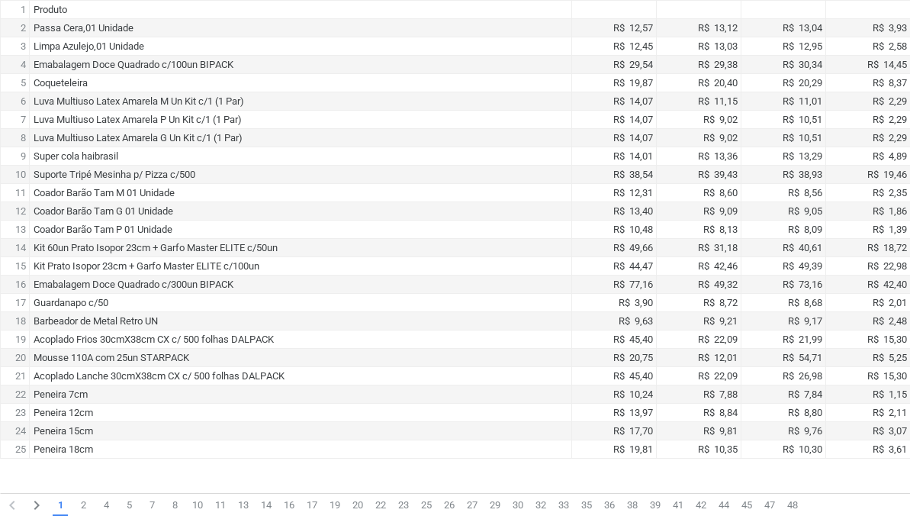
 |  |  |  |  | Custos Envelopes de Envio 29/01/2025

 |  |  |  |  | R$ 37,80 (1PCT 250UN) 32X40 R$ 0,15
 |  |  |  |  | R$ 24,80 (1PCT 250UN) 26X36 R$ 0,10
 |  |  |  |  | R$ 18,20 (1PCT 250UN) 20X30 R$ 0,08

